画像
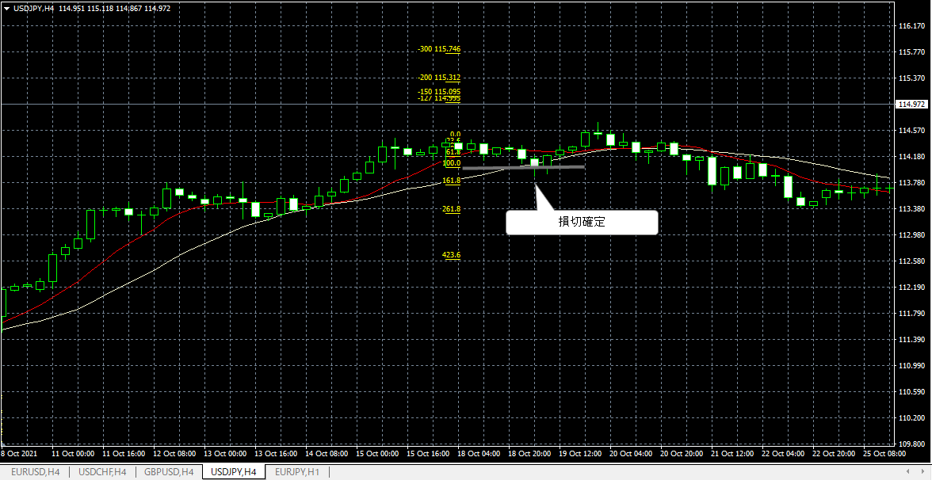
No. 12 エントリー(2021.7.7)

画像①
 | PBの確認
 | ・買いPB（1：7.5）、下ヒゲが10MAをタッチ、実体はMA外側（上）にある。
 | 高値更新の確認
 | ・次のローソク足で高値を更新（110.531）したのでエントリー準備
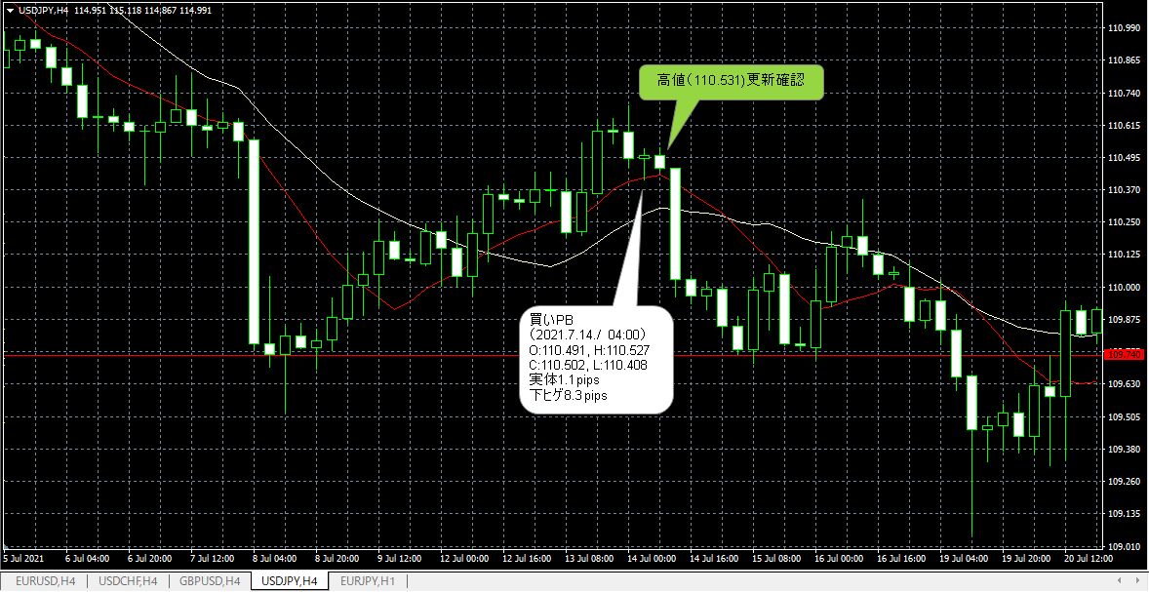

画像②
 | ＦＩＢの確認、エントリー、ストップ、利確レベルの確認
 | ・買いPBなのでFIBを安値から高値（下から上へ）に引く。
 | ・エントリー： 買い指値＠110.528（PB高値＋1pips）
 | ・ストップ指値＠110.407（PB安値－1pips）
 | ・利確指値＠110.765（FIB2.0）
 | 結果： 損切り

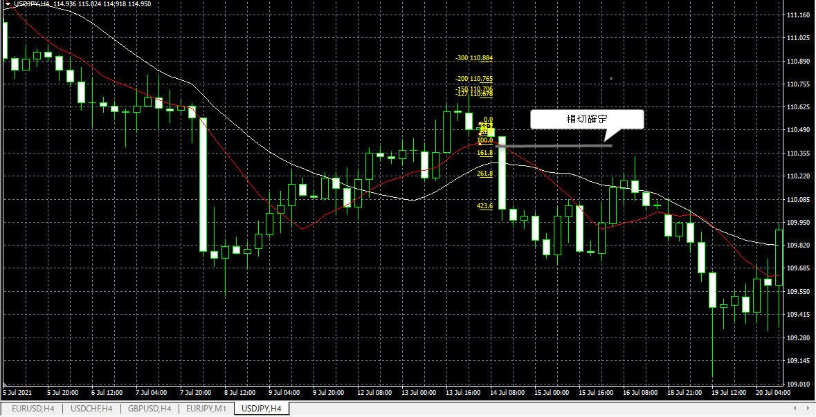

画像③
 | PBの確認
 | ・買いPB（1：5.2）、下ヒゲが10MAをタッチ、実体はMA外側（上）にある。
 | 高値更新の確認
 | ・次のローソク足で高値を更新（114.446）したのでエントリー準備
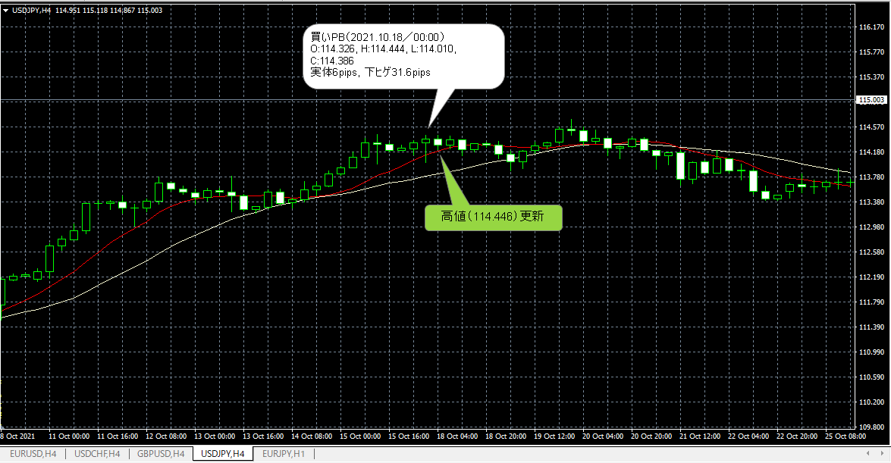

画像④
 | ＦＩＢの確認、エントリー、ストップ、利確レベルの確認
 | ・買いPBなのでFIBを安値から高値（下から上へ）に引く。
 | ・エントリー： 買い指値＠114.445（PB高値＋1pips）
 | ・ストップ指値＠114.009（PB安値－1pips）
 | ・利確指値＠115.312（FIB2.0）
 | 結果： 損切り

